Sheet1
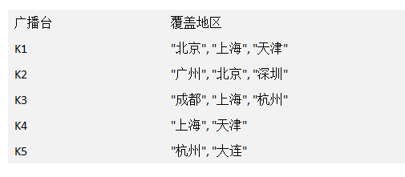
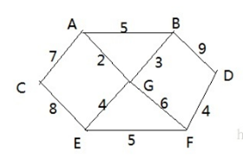
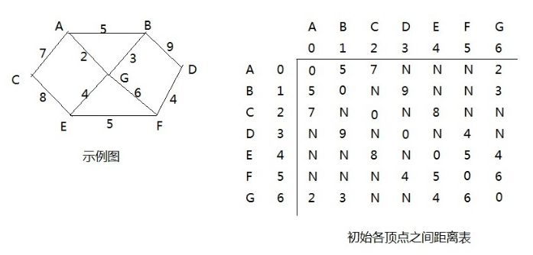
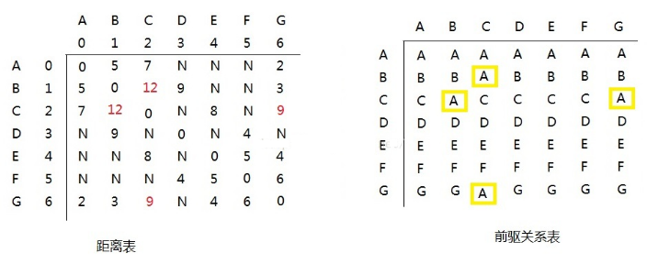
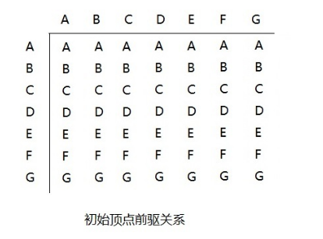
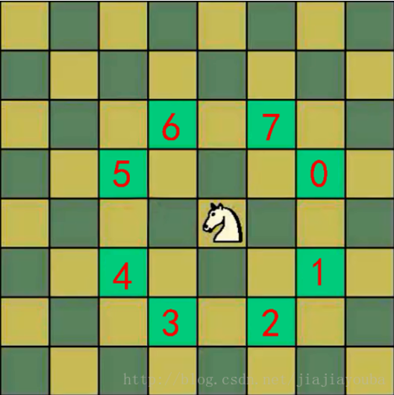
{1, 3, 6, 8, 10, 14}
|1 |

|3 |
|6 |

|8 |
|10 |
|14 |

{8, 3, 10, 1, 14, 6}

|1 |

|3 |
|6 |

|10 |
|8 |
|14 |

13

13
7
8
3
8

3
7

7

3

8
13

{13, 7, 8, 3, 20, 6, 1}
构成赫夫曼树的步骤
1) 从小到大进行排序, 将每一个数据，每个数据都是一个节点 ， 每个节点可以看成是一颗最简单的二叉树.
2) 取出根节点权值最小的两颗二叉树
3) 组成一颗新的二叉树, 该新的二叉树的根节点的权值是前面两颗二叉树根节点权值的和
4) 再将这颗新的二叉树，以根节点的权值大小 再次排序， 不断重复 1-2-3-4 的步骤，直到数列中，所有的数据都被处理，就得到一颗赫夫曼树

{13, 7, 8, 3, 20, 6, 1}
排序
{1, 3, 6, 7, 8, 13, 29}
处理后，再次排序

4
6, 7, 8, 13, 29

1
3

处理后，再次排序

10
7, 8
13, 29

4
6

1
3

处理后，再次排序

10
15
29
13

4
6
7
8

1
3

15
26
29

7
8
10
13

6
4

1
3

41
29

15
26

8
7
10
13

4
6

1
3

70

29
41

15
26

7
8
10
13

4
6

1
3

40

0
1
//根据赫夫曼树，给各个字符
//规定编码 ， 向左的路径为0
//向右的路径为1 ， 编码如下:
o: 0000
u: 00010
d: 000110
y: 000111
i: 001
a : 010
k: 0110
e: 0111
j: 1000
v: 1001
l: 101
: 11
d:1 y:1 u:1 j:2 v:2 o:2 l:4 k:4 e:4 i:5 a:5 :9
23
17

0
0
1

10
1
8
:9
1
13
0
0
4
l:4
1
0
1
0
1`
5
a:5
0
1
i:5
8
j:2
v:2
o:2
3
1
0
1
0
u:1
2
k:4
e:4
1
y:1
0
d:1

40
d:1 y:1 u:1 j:2 v:2 o:2 l:4 k:4 e:4 i:5 a:5 :9

23

17
10

13
8
: 9
i:5
a:5

l:4
k:4
5
8

2
3
e:4
4

d:1
v:2
y:1
u:1
j:2
0:2

o:2 l:4 k:4 e:4 i:5 a:5 :9

4
2

d:1
y:1
j:2
v:1

l:4 k:4 e:4 i:5 a:5 :9

4
4

2
j:2
v:1
o:2

d:1
y:1

d:1 y:1 u:1 j:2 v:2 o:2 l:4 k:4 e:4 i:5 a:5 :9

13
17
9

:

a:5
8
8
: 9
4
i:5

l:4
k:4
e:4
4
o:2
2

j:2
v:2
d:1
y:1

11 * 11 =
3 * 3 =
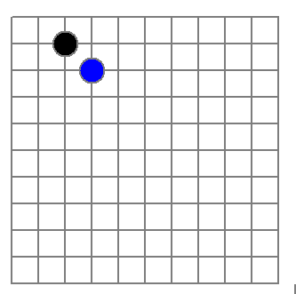
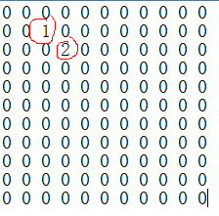
稀疏数组
row col val
0 11 11 2
1 1 2 1
2 2 3 2

文件

二维数组 转 稀疏数组的思路
1. 遍历 原始的二维数组，得到有效数据的个数 sum
2. 根据sum 就可以创建 稀疏数组 sparseArr int[sum + 1] [3]
3. 将二维数组的有效数据数据存入到 稀疏数组
稀疏数组转原始的二维数组的思路
1. 先读取稀疏数组的第一行，根据第一行的数据，创建原始的二维数组，比如上面的 chessArr2 = int [11][11]
2. 在读取稀疏数组后几行的数据，并赋给 原始的二维数组 即可.

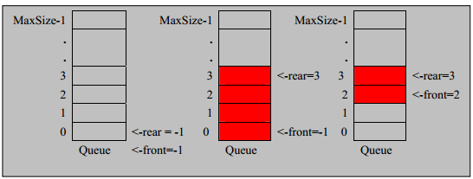

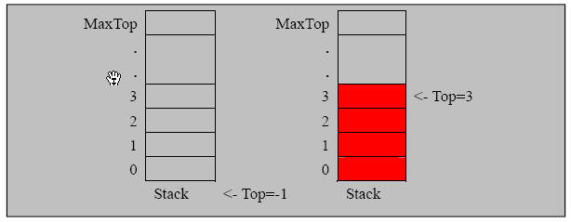

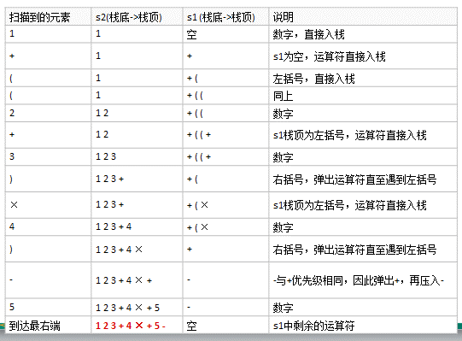

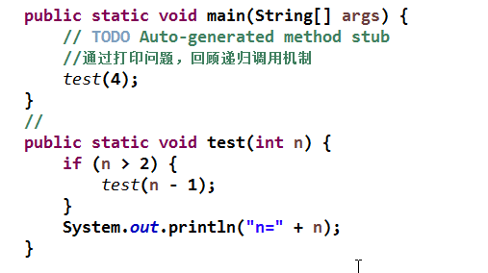

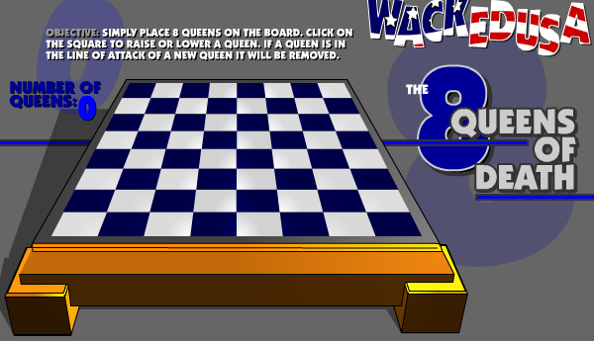

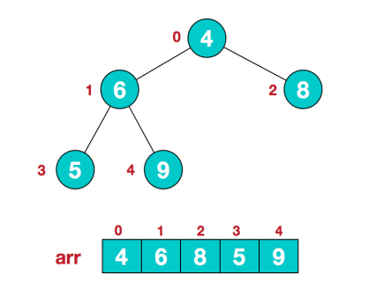
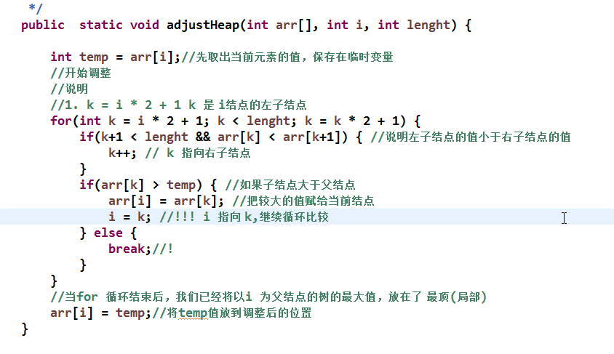

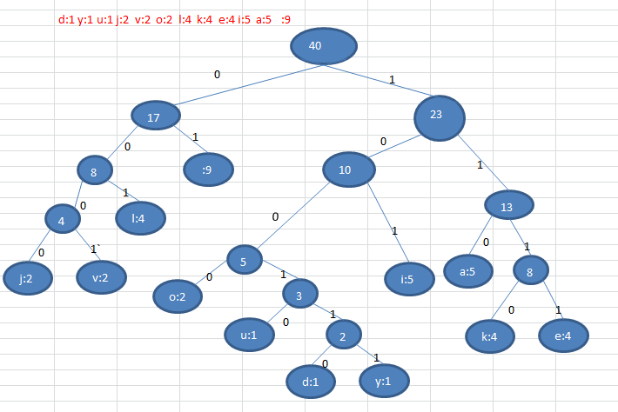

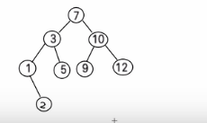

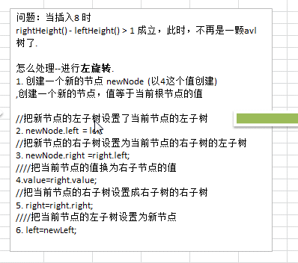

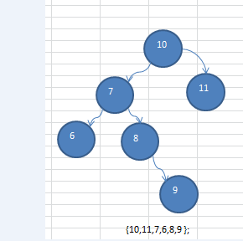

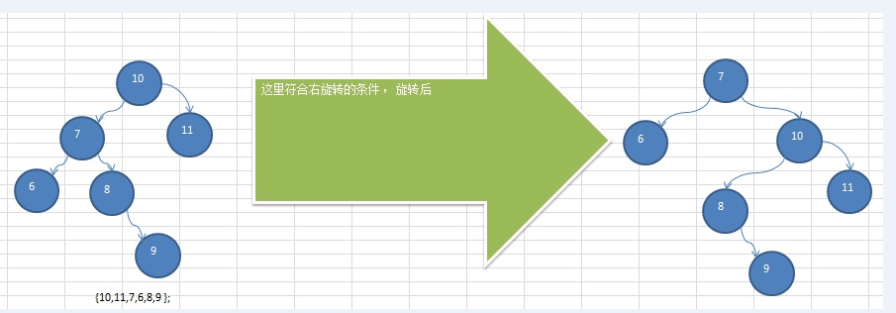

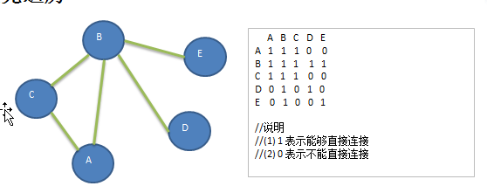

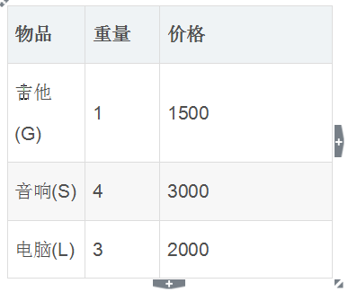

物品 | 0 磅 | 1磅 | 2磅 | 3磅 | 4磅
 | 0 | 0 | 0 | 0 | 0
吉他(G) | 0 | 1500(G) | 1500(G) | 1500(G) | 1500(G)
音响(S) | 0 | 1500(G) | 1500(G) | 1500(G) | 3000(S)
电脑(L) | 0 | 1500(G) | 1500(G) | 2000(L) | 2000(L)+1500(G)

